ОГЛАВЛЕНИЕ
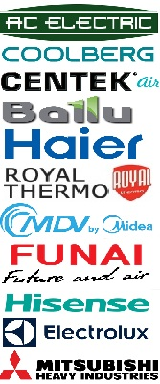
БЫТОВЫЕ КОНДИЦИОНЕРЫ
AC ELECTRIC
COOLBERG
CENTEK
BALLU
HAIER
ROYAL THERMO
MDV
FUNAI
HISENSE
ELECTROLUX
MITSUBISHI HEAVY
ПОЛУПРОМ КОНДИЦИОНЕРЫ
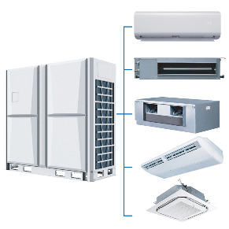
CENTEK
FUNAI
ROYAL THERMO
BALLU
DAHATSU
МОНТАЖНЫЙ МАТЕРИАЛ
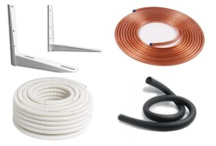
Труба медная, теплоизоляция
Кронштейны
Фреон (хладон)
Насосы дренажные, сифоны
Низкотемпературные комплекты
ВОДОНАГРЕВАТЕЛИ (бойлеры)
ROYAL THERMO
BALLU
ELECTROLUX
PHILIPS
ZANUSSI, ROYAL CLIMA
ГАЗОВЫЕ КОЛОНКИ
ТЕПЛОВЫЕ ЗАВЕСЫ + ВОА
KALASHNIKOV
BALLU
ОБОГРЕВАТЕЛИ
CENTEK
ВЕНТИЛЯЦИЯ
Вентиляторы, крепеж, автоматика...

